Intro

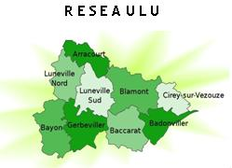

Populations légales des communes en vigueur au 1er janvier 2009
Retrouver sur cet outil la liste des communes couvertes par les réseaux gérontologiques Lorrains et les effectifs de personnes âgées y résidant
Données mises à jour en février 2009
Effectifs de population en nombre d'habitants
Champ : Département de la Meurthe-et-Moselle et de la Meuse, limites territoriales en vigueur au 1er janvier 2008
Date de référence statistique : 1er janvier 2006
Source : Insee, Recensement de la population 2006 / Aide à l'extraction : Observatoire régional de la Santé de Lorraine

